KU Nes
Lokalitet i sjø | Areal 1 Oppdrettslokalitet: VKA01 1543 Merraberget 12904, Nesset.
Arealbeskrivelse | Oppdrettslokalitet i Tingvollfjorden ved Merraberget.
Lokalitetens formelle plassering | Grunnlaget for opprettelsen av denne lokaliteten er tidligere formelt godkjent av Fiskeri-
 | direktoratet, Møre og Romsdal Fylkeskommune og Nesset kommune.
Hva er nytt i denne KU-en? | Det er endringen med å markere og inkludere det eksisterende fortøyningsarealet
 | (+ 100 meter) som er grunnlaget for denne KU/ROS-analysen.
Formål i dag | Bruk og vern av sjø og vassdrag med tilhørende strandsone (6001), og
 | Akvakulturareal (A).
Aktiv/passiv mht akvakultur | Lokaliteten er aktiv, AquaGen.
Forslag | Endring til: Akvakulturområde til (6400) VKA og Hensynsone (190) = fortøyning
Nytt areal | Akvakulturareal (A) = xx daa; Fortøyningsareal = yy daa.
 | Utvidelse av eksisterende areal, det meste til fortøyningsareal.
 | Gammelt akvakulturareal (A) = xx daa tas ut.
Nytt formål | Fortøyningsareal = yy daa
 | Tilpasse Hensynsone (190) / fortøyningssone fra utenfor A og ut til 100 m utenfor
 | ankere (tilpasses lokaliteten).
Forslagsstiller | Arbeidsgruppen: Sjøområdeplan Nordmøre
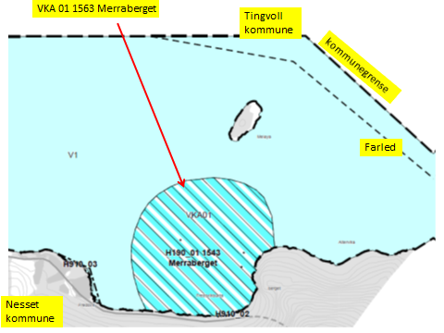

Kart: Opprinnelig Akvakultur-areal som tas ut av planen.
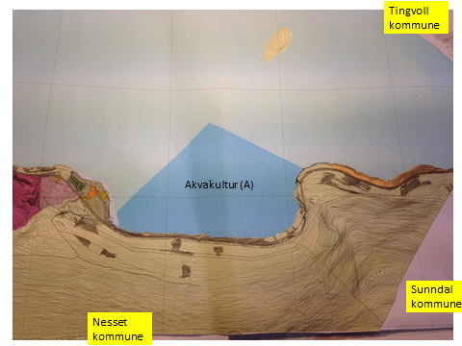

KONSEKVENSUTREDNING
TEMA | VURDERING | DATAKILDER | KONSEKVENS
Miljø og naturressurser
PLanformål: land | Grenser til LNF-område. Spredt boligbebyggelse. Masseuttak. Fritidsbebyggelse. | Nesset kommune.
 | Grenser til (149) Område unntatt fra rettsvirkning.
 | LNF-område hvor nataturvern dominerer.
Bestander av anadrom laksefisk | 19 km fra Driva. Nasjonalt laksevassdrag.
Lakselus | Generelt problem i Norge. | Lusedata.no
Lakserømming fra merder | Generelt problem i Norge. | Fiskeridirektoratet.no
 |  | Laksefakta.no
Landskap | Ingen spesielle. | Nesset kommune.
Kulturminner/kulturmiljø | Fredsvik, Meløya og Balsneset, : Gravminner. | Kulturminnesok.no
 | Id 55638 og 73066 – gravminner på Meløya (Nesset kommune).
 | Fylkesmannen skal kontaktes dersom inngrep vil påvirke kulturminnene.
Tilstøtende arealer I sjø: | I sjø: Bruk og vern av sjø og vassdrag med tilhørende strandsone (6001).

Strandsone og lokale vassdrag | Ingen spesielle.
Klima | Liten påvirkning.
Gyteområde | Ingen. | Fiskeridirektoratet.no

Naturvernområde | Ingen i sjø.
Naturmangfold | Ingen relevante registreringer. Noen planter, fisk og virvelløse dyr er registrert. | Naturbase.no
Helse og trivsel
Forurensning/bunn | Lite forurensing på bunn. | MOM-undersøkelser
Forurensning/støy | Noe støy, jamfør bestemmelse.
Forurensning/lys | Lite lyspåvirkning, jamfør bestemmelse.
Friluftsliv, rekreasjon, tilgjengelighet | Ferdsel inntil 20 m og fiske inntil 100 m fra overflatestrukturer. | Forskrift FOR-2008-06-17-822
Friluftsliv, strandsone | Strandsone noe berørt.
Friluftsliv | Ingen statlige sikrete friluftsområder. | Miljøstatus.no/friluftsliv
Folkehelse | Lite negativ påvirkning.
Næring og transport
Næringsliv og sysselsetting | Oppdrett gir arbeidsplasser.
Ferdsels- og trafikksikkerhet | Hindrer ikke ferdsel.
Havner | Ingen hindring for havner i nærheten. | Kr.sund og Normøre havn IKS.
Kilenøter | Ingen kilenot registrert. | Merknad fra folkemøte.

Fiske: aktive redskaper (reketrål) | Ikke i berøring medet langsgående reketrålfelt (midtfjords). | Fiskeridirektoratet.no

Passive redskaper (gar, line, jukse) | Fiskeplasser i Altervika ikke berørt.

Låssettingplass (for sei, sild bl.a) | Ingen. | Fiskeridirektoratet.no
Infrastruktur
Teknisk infrastruktur | Det er vei i området. Landstrøm skal benyttes, se bestemmelser. | Nesset kommune AquaGen.
Tilgang til lokaliteten. | Anlegget betjenes med båt. Der er kai og landbase i Fredsvikbukta. | AquaGen.

Risiko- og sårbarhetsvurdering
Skredfare/grunnforhold | Moderat fare for jord- eller snøskred, som er beregnet kan gå ned i sjø. | Skrednett.no
Vær og vind | Lav til moderat bølgehøyde.
Sjøstraum | Årlig midlet strømhastighet: Lav til moderat Vestgående straum. Lavere straum ved land. | Sintef (SINMOD)
Annet | Ingen
Samlet vurdering
 | Egnet som oppdrettslokalitet, ingen vesentlige hensyn mot.
 | Positivt for kommunen/arbeidsplasser.
 | Lakselus fra og rømming av oppdrettslaks er et problem generelt sett.
Konfliktpotensiale | Lavt konfliktpotensiale.
Konklusjon - oppsummering | De nye områdene tas inn i planen.
 | Lokaliteten videreføres.

Areal i sjø. | Areal 2 Flerbruksområde: VKA02 1543 Eidsøra Vest, Nesset
Arealbeskrivelse | Flerbruksareal vest for Eidsøra.
Lokalitetens formelle plassering | Dettte arealet er nytt i Nesset og foreslås her.
Hva er nytt i denne KU-en? | Visning av fremtidig oppdrettslokalitet inkludert sannsynlig fremtidig
 | fortøyningsareal. Dette danner grunnlaget for denne KU/ROS-analysen.
Formål i dag | Bruk og vern av sjø og vassdrag med tilhørende strandsone (6001).
Forslag | Endring til: Kombinerte formål i sjø og vassdrag med eller
 | uten tilhørende strandsone NFFFA (6800). VKA.
Nytt arealformål | Natur, Ferdsel Fiske Friluftsliv Akvakultur. xxx daa
Nutt areal | Nytt areal flerbruksformål (NFFFA) = xx daa
Forslagsstiller | Arbeidsgruppen: Sjøområdeplan Nordmøre
Oppdrettsformål | Oppdrettsformål: unntatt laks, ørret og regnbueørret.
Kart: Oversikt over nye arealer
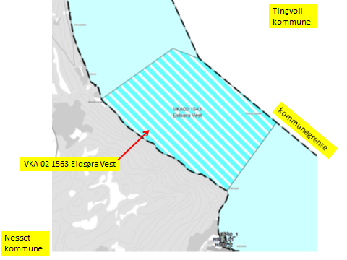

KONSEKVENSUTREDNING
TEMA | VURDERING | DATAKILDER | KONSEKVENS
Miljø og naturressurser
PLanformål: land | LNF-område. Spredt boligbebyggelse, noe tettere mot Rausand.

Bestander av anadrom laksefisk | 25,5 km fra Driva. Nasjonalt laksevassdrag.
Lakselus | Generelt problem i Norge. | Lusedata.no
Lakserømming fra merder | Generelt problem i Norge. | Fiskeridirektoratet.no
 |  | Laksefakta.no
Landskap | Ingen spesielle. | Tingvoll kommune.
Kulturminner/kulturmiljø | Ingen sjønære. | Kulturminnesok.no
Tilstøtende arealer I sjø: | I sjø: Bruk og vern av sjø og vassdrag med tilhørende strandsone (6001), og

Strandsone og lokale vassdrag | Ingen merknader.
Klima | Liten påvirkning.
Gyteområde | Ingen. | Fiskeridirektoratet.no

Naturvernområde | Ingen i sjø.
Naturmangfold | Ingen relevante registreringer. Sild og brisling er registrert. Flere fugler er registert. | Naturbase.no
Helse og trivsel
Forurensning/bunn | Lite forurensing på bunn. | MOM-undersøkelser
Forurensning/støy | Noe støy, jamfør bestemmelse.
Forurensning/lys | Lite lyspåvirkning, jamfør bestemmelse.
Friluftsliv, rekreasjon, tilgjengelighet | Ferdsel inntil 20 m og fiske inntil 100 m fra overflatestrukturer. | Forskrift FOR-2008-06-17-822
Friluftsliv, strandsone | Strandsone noe berørt.
Friluftsliv | Ingen statlige sikrete friluftsområder. | Miljøstatus.no/friluftsliv
Folkehelse | Noe negativ påvirkning.
Næring og transport
Næringsliv og sysselsetting | Oppdrett gir arbeidsplasser.
Ferdsels- og trafikksikkerhet | Hindrer ikke ferdsel.
Havner | Ingen hindring for havner i nærheten. | Kr.sund og Normøre havn IKS.
Kilenøter | Ingen kilenot registrert. | Merknad fra folkemøte.

Fiske: aktive redskaper (reketrål) | Overlapper delvis et langsgående reketrålfelt (midtfjords). | Fiskeridirektoratet.no
 | Avbøtende tiltak.
Passive redskaper (gar, line, jukse) | Arealet ligger på fiskeplasser for passive redskaper. | Fiskeridirektoratet.no
 | Avbøtende tiltak.
Låssettingplass (for sei, sild bl.a) | Ingen. | Fiskeridirektoratet.no
Infrastruktur
Teknisk infrastruktur | Det er vei i området. Landstrøm skal benyttes, se bestemmelser. | Nesset kommune.
Tilgang til lokaliteten.

Risiko- og sårbarhetsvurdering
Skredfare/grunnforhold | Lav til moderat fare for jord- eller snøskred. | Skrednett.no
Vær og vind | Lav til moderat bølgehøyde.
Sjøstraum | Årlig midlet strømhastighet: Lav til moderat NordVestgående straum. | Sintef (SINMOD)
 | Lavere straum ved land.
Annet | Ingen.

Samlet vurdering
 | Egnet som oppdrettslokalitet, avbøtende tiltak må benyttes.
 | Positivt for kommunen/arbeidsplasser.
Avbøtende tiltak: | Samarbeid med fiskere for å finne plass til akvakulturfortøyninger.
Avbøtende tiltak:
Konfliktpotensiale | Noe konfliktpotensiale.
Konklusjon - oppsummering | Arealet tas inn i planen.

